DICIEMBRE_DE_2021
 |  | SISTEMA INTEGRADO DE GESTIÓN DE LA CALIDAD UNIDAD DE SERVICIOS TECNOLÓGICOS |  |  |  |  | CÓDIGO:
 |  |  |  |  |  |  | FECHA:
 |  | RDT-REPORTE DIARIO DE TRABAJO |  |  |  |  | VERSIÓN:
NOMBRE COMPLETO PRACTICANTE |  | CRISTIAN DAMIR CARO |  | PROGRAMA | ADSI |  | ÁREA | Fabrica
SEMANA | LUNES | MARTES | MIÉRCOLES | JUEVES | VIERNES | SABADO | DOMINGO | OBSERVACIONES
MARZO 1 A 4 |  | El día martes, me dedique a implementar la parte de aterrizaje de la página y un mapa. | El día miércoles, estuve preparando una diapositiva , para capacitar a los nuevos aprendices. | El día jueves, estuve organizando la parte de aterrizaje y resolviendo algunos errores. | El viernes estuve dándole la capacitación a los nuevos integrantes de la fábrica de software
EVIDENCIA |  | 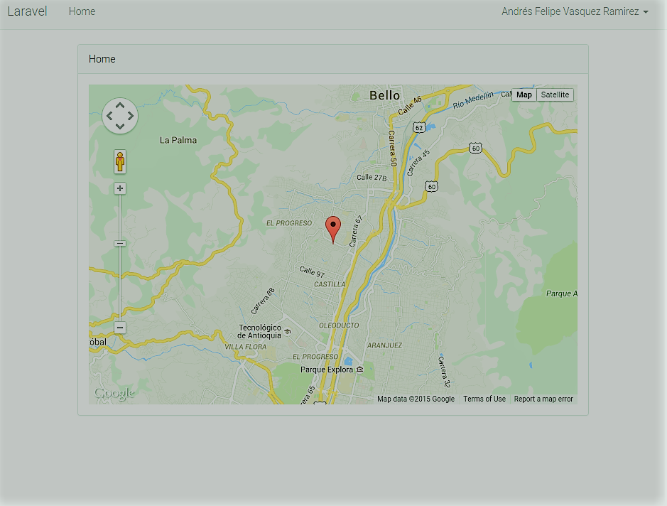 | 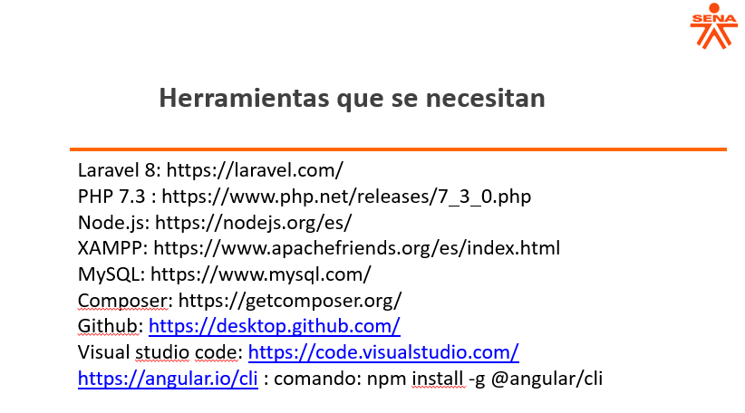 | 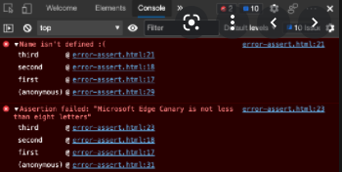
MARZO 7 A 11 | El día lunes, estuve dandole los ultimos retoques a la vista de la pagina. | El día martes , estuve leyedo sobre crudbooster. | El día miercoles , investigue como implementar el crud booster en el proyectro que estamos manejando. | El día jueves, estuve implementando booster en el proyecto de integral trans. | El día viernes, estuve corrigiendo unos errores que no me dejaba ejecutar el proyecto.
EVIDENCIA | 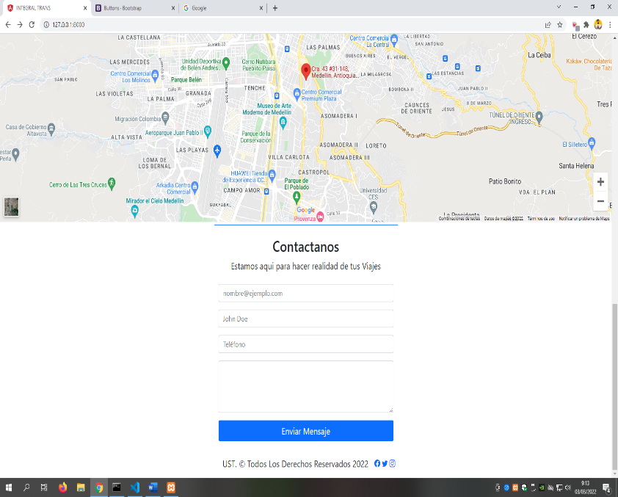 | 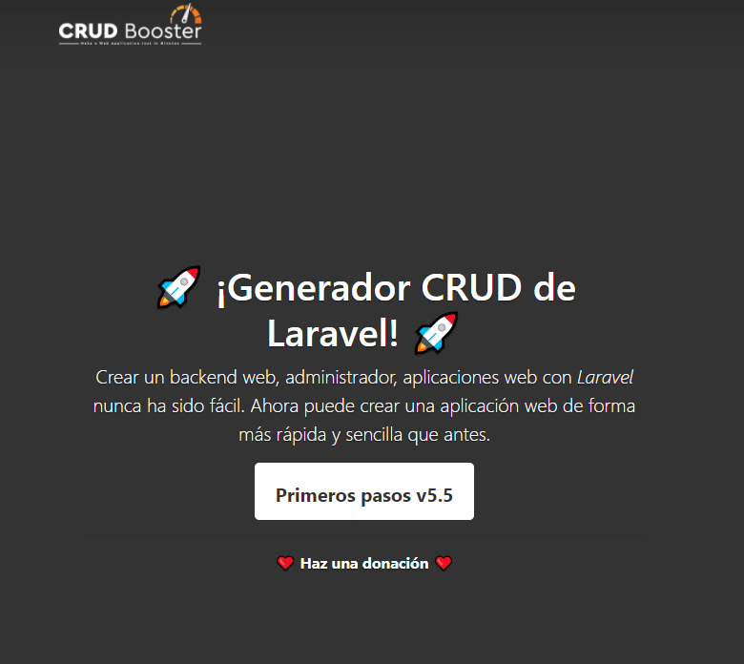 | 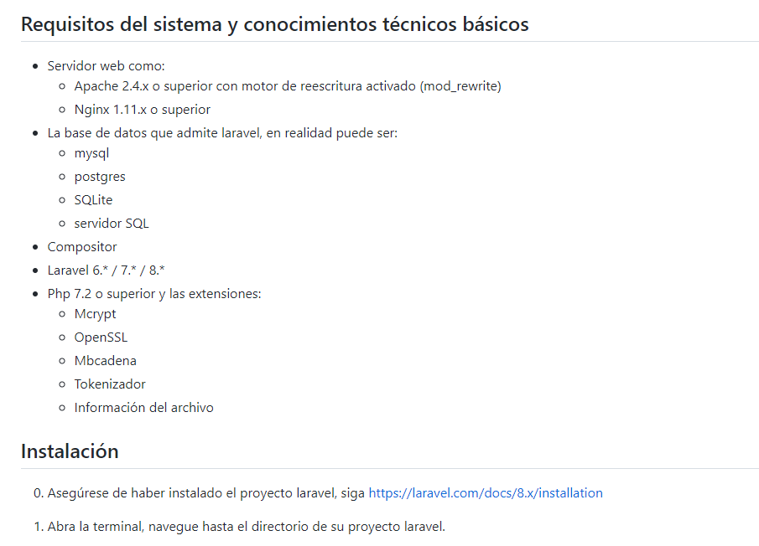 | 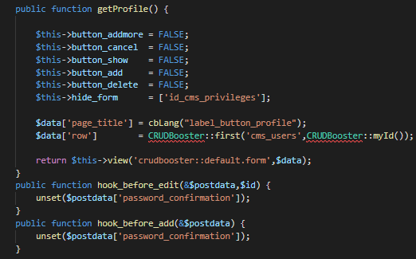 | 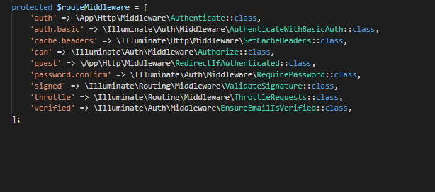
MARZO 14 A 18 | El día lunes, estuve organizando las vistas y login del proyecto. | El día martes, estuve organizando estéticamente el login. | El día miércoles, estuve agregando el street view al mapa , ya que esto se requiere para la página. | el día jueves ,estuve implementado el botón subir en la página para no estar subiendo manualmente. | el día viernes ,estuvimos arreglando la parte responsive de la página , y agregando más objetos a esta.
EVIDENCIA | 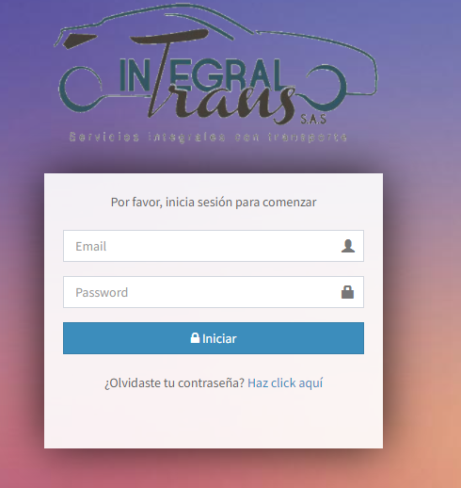 |  | 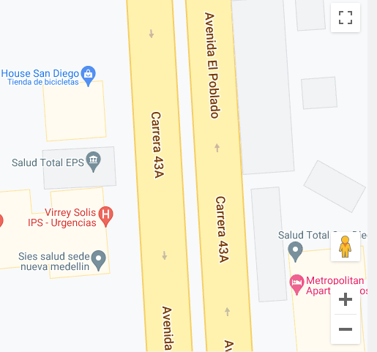  |  | 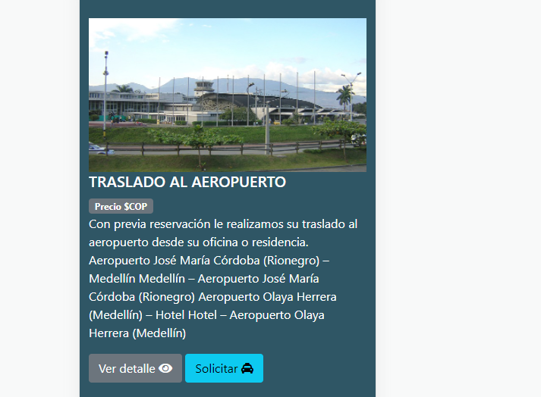
MARZO 22 A 25 |  | El día martes, estuve organizan el botón del menú , para que aparezca en celular.
 |  | 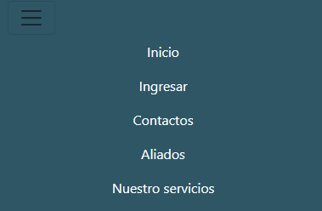
EVIDENCIA

EVIDENCIA
Instrucción: Detalle las actividades ejecutadas, cuantifique lo realizado (si es posible), de tal forma que la persona que lea pueda interpretar los avances del proyecto.

